关系图
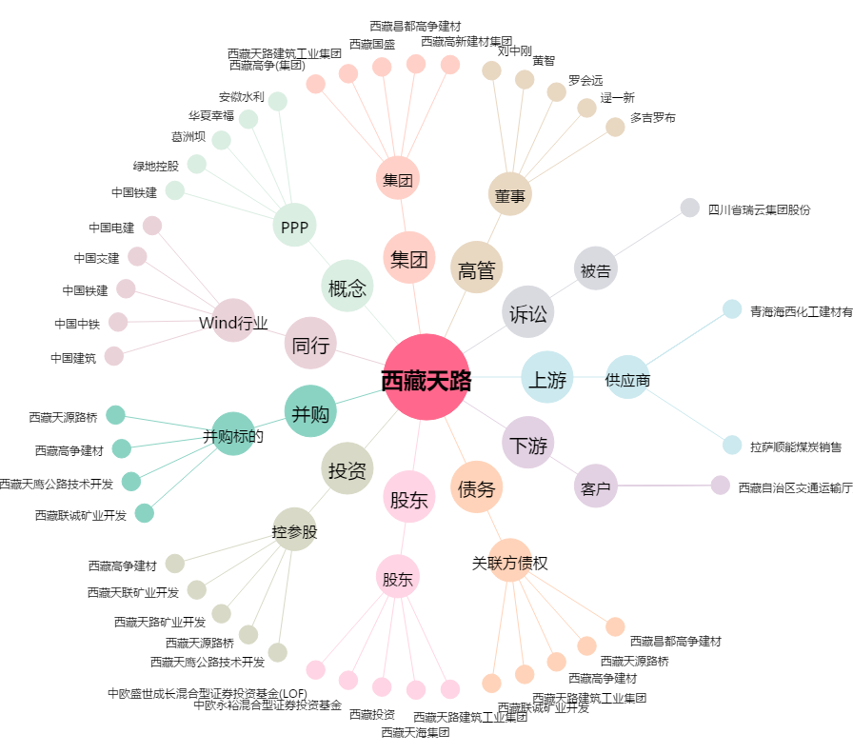
西藏天路[600326.SH] - 关系概览图

